【バグ修正内容】
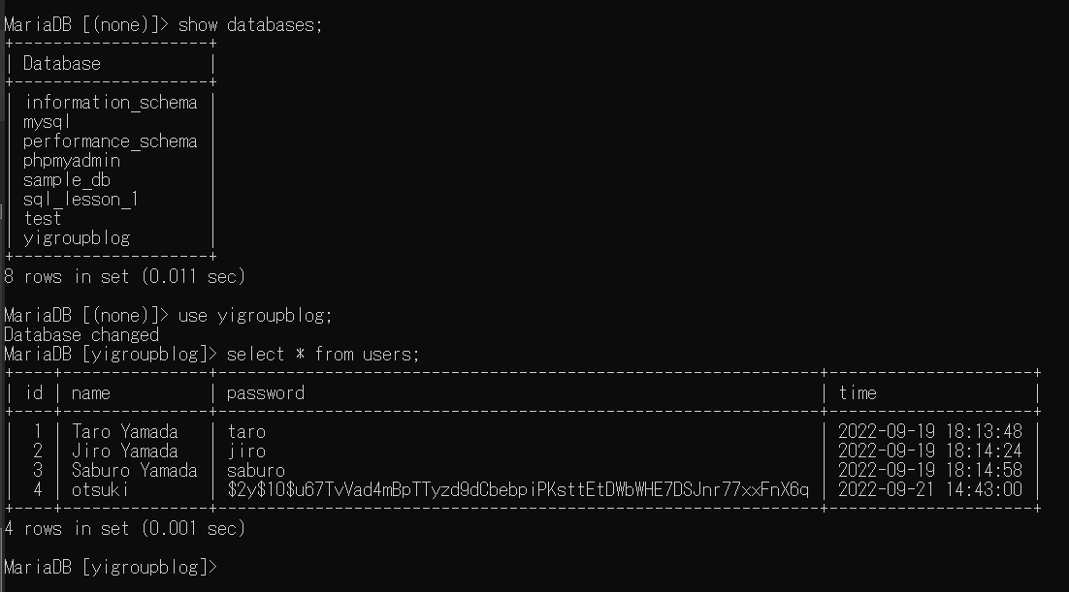
①１つ目のバグ
 | password.phpが存在しない（C:\Xampp\php\PEAR（include_path）に存在しない）ので、コメントアウトへ

②２つ目のバグ
３行目・１０行目のsession_start();がアクティブなので、コメントアウトへ

③３つ目のバグ
データベースに書き込みが出来ない。MtSQLのサービスが起動していないか、書き込みが間違っているか
結果的に、INSERTしているテーブル名が違っていた。

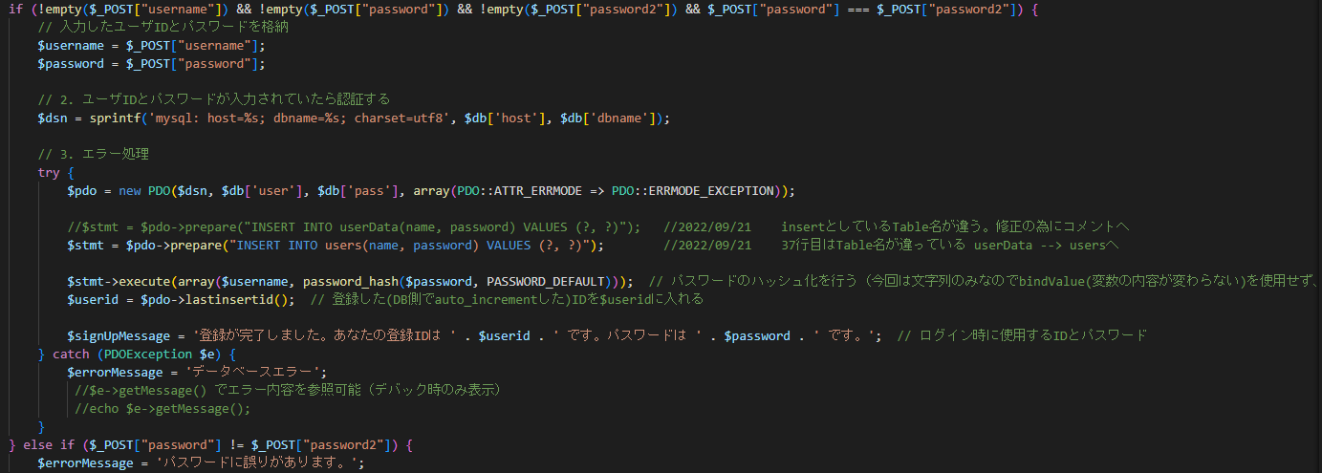

④①～③を修正したら、正常に登録出来た。但し、パスワードはハッシュ値の為にテーブル内では登録した値（水色）確認出来ず。
前にMySQLコマンドでINSERTしたものは、値（VALUES）で書き込みを実施しているので値が表示（黄色枠内）されている。

